Sheet1
記入例
スキースクール参加申込書 立科白樺高原ユースホステル |  |  |  |  |  |  |  | スキースクール参加申込書 立科白樺高原ユースホステル
フリガナ |  |  |  | 宿泊人数 | 男性 | 女性 | 合計 | フリガナ | タテシナ タロウ |  |  |  | 宿泊人数 | 男性 | 女性 | 合計
代表者名 |  |  |  |  |  |  | 0 | 代表者名 | 立科 太郎 |  |  |  |  | 2 | 1 | 3
代表者住所 〒 ＴＥＬ |  |  |  |  |  |  |  | 代表者住所 〒123-4567 ＴＥＬ 090-1234-5678 東京都千代田区千代田１－１
コース名 | 一般クラス |  | 期日 | 年末 12月26日(金)～12月28日(日) Jrコース有 |  |  |  | コース名 | 年末コース |  |  |  | 期日 | １２月 ２５日 ～１２月 ２７日
名前 |  | スキー レベル ※ | Ｊｒコースは 年齢記入 | レンタルスキー3点セット 身長・体重・靴のサイズ |  |  | レンタル ウエアサイズ | 名前 |  |  | スキー レベル ※ | Ｊｒコースは 年齢記入 | レンタルスキー3点セット 身長・体重・靴のサイズ |  |  | レンタル ウエアサイズ
 |  | 選択してください |  |  |  |  |  | 立科 太郎 |  |  | F |  |  |  |  | M
 |  | 選択してください |  |  |  |  |  | 立科 花子 |  |  | E |  | 160cm・50kg・23cm
 |  | 選択してください |  |  |  |  |  | 立科 春男 |  |  | C | 10 | 140cm・35kg・21cm
 |  | 選択してください
 |  | 選択してください
 |  | 選択してください
 |  | 選択してください
交通機関 |  |  | 時頃

 |  |  |  |  |  |  |  | 交通機関 |  | ☐ 車： 到着予定時刻 時頃 ☐ 初日に茅野駅にお迎え希望 22:00頃 ■ 東白樺湖へお迎え希望 15：45 17：45 ☐ 新宿からの直行バス

第1日目の夕食 |  |  | 名分 (幼児食２才～６才 名分) |  |  |  |  | 第1日目の夕食 |  | 要 ・ 不要 名分 (幼児食２才～６才 名分)
備考 |  |  |  |  |  |  |  | 備考

変更点
自動計算
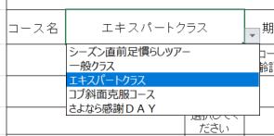
スキースクール参加申込書 立科白樺高原ユースホステル
フリガナ |  |  |  | 宿泊人数 | 男性 | 女性 | 合計
代表者名 |  |  |  |  |  |  | 0
コース選択
代表者住所 〒 ＴＥＬ
コースに合わせた日程表示
コース名 | エキスパートクラス |  | 期日 | 第 1回 12月 3日(金)～ 5 日(日)
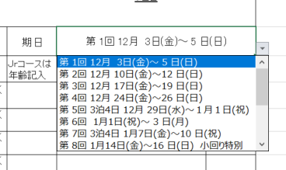
名前 |  | スキー レベル ※ | Ｊｒコースは 年齢記入 | レンタルスキー3点セット 身長・体重・靴のサイズ
 |  | 選択してください
 |  | 選択してください
 |  | 選択してください
 |  | 選択してください
スキーレベル選択
 |  | 選択してください
チェックボックス
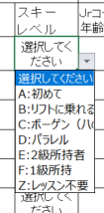
 |  | 選択してください
 |  | 選択してください
交通機関 |  |  | 時頃

ラジオボタン
第1日目の夕食 |  |  | 名分 (幼児食２才～６才 名分)
備考

